微生信示例213

chromosome | start | end | chromosome | start | end | 微生信，您身边的数据分析，可视化专家
chr22 | 5093 | 506131 | chr15 | 641676 | 32697098 | https://www.bioinformatics.com.cn/plot_basic_circlize_fusion_gene_links_plot_213
chr6 | 136999971 | 137045180 | chr11 | 64987945 | 64997018
chr7 | 44217150 | 44334577 | chr5 | 35852695 | 35879603 | 输出示例图
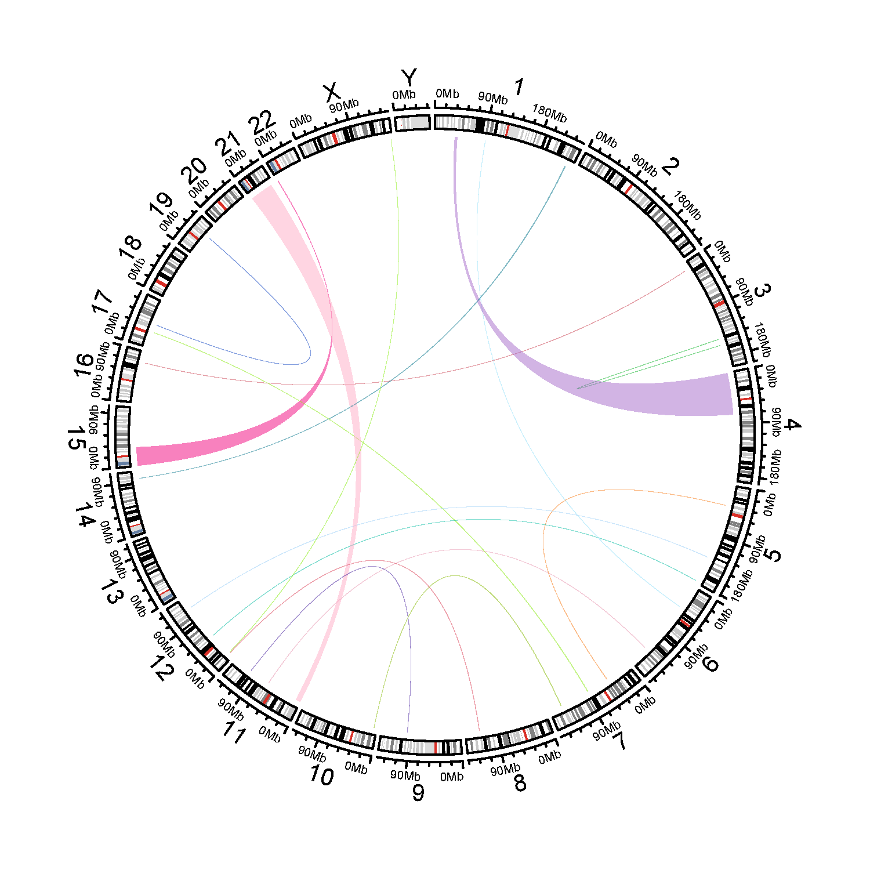
chr7 | 83955777 | 84492724 | chr17 | 27629798 | 27649560
chr12 | 49967194 | 49977139 | chr5 | 178711512 | 178730659
chr12 | 112905856 | 112933219 | chr5 | 132656263 | 132661110
chr19 | 39498895 | 39508481 | chr17 | 41513745 | 41522529
chr3 | 12153068 | 12158912 | chr16 | 71358713 | 71390436
chr21 | 1420020 | 41470071 | chr11 | 310041 | 8315272
chr7 | 137381037 | 137847092 | chr10 | 4963253 | 4983283
chr12 | 7080214 | 7092540 | chr8 | 120059780 | 120373573
chr1 | 89181144 | 89198942 | chr6 | 42101119 | 42142620
chr3 | 157436850 | 157443633 | chr3 | 146515180 | 146544856
chr4 | 739393 | 73871308 | chr1 | 35131183 | 39161283
chr9 | 93184916 | 93320572 | chr11 | 102789401 | 102798160
chr14 | 94104836 | 94116698 | chr1 | 237042184 | 237833988
chr12 | 8533305 | 8540905 | chrX | 153861514 | 153886173

 |  |  |  |  |  | B站：融合基因circos图绘制视频教程

 |  |  |  |  |  | 注意：

 |  |  |  |  |  | 使用问题，或数据分析合作意向
 |  |  |  |  |  | 请微信扫码联系我们

